Inicio
 |  | Formulario para servicios, departamentos y unidades
 |  | Contribución de la Universidad de Córdoba a los Objetivos de Desarrollo Sostenible (ODS)

Para poder completar el formulario correctamente, será necesario consultar, al menos, el resumen de los ODS y sus metas,
asimismo, se facilita el enlace para consultar las metas completas.

Para dudas o incidencias pueden consultar a:
 |  |  | Protección Ambiental (SEPA)
 |  |  | sepa@uco.es
 |  |  | Teléfono: 8790
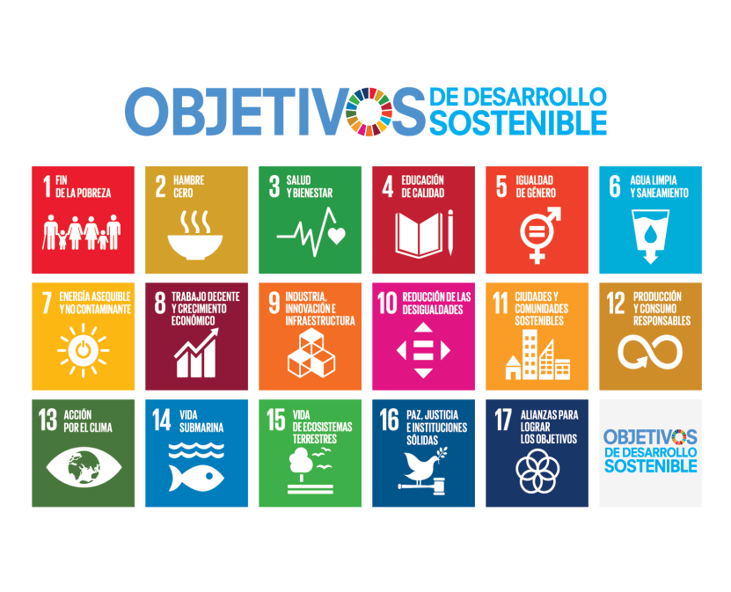

 | ÍNDICE
 | Este documento incluye 8 pestañas (parte inferior del archivo)
 | INICIO
 | INSTRUCCIONES
 | RESUMEN ODS Y METAS
 | I IDENTIFICACIÓN
 | II CONTRIBUCIÓN A LOS ODS POR ÁMBITOS
 | III Mirada a Futuro

Instrucciones
¿Qué queremos conseguir?
Un primer acercamiento a las acciones que se están llevando a cabo en la UCO que pudieran estar contribuyendo a los Objetivos de Desarrollo Sostenible (ODS).
¿Qué se hará con toda esta información?
La información servirá para varios fines. Por un lado, estará accesible en el apartado de ODS de la nueva web de Responsabilidad y Compromiso Social de la UCO, donde se mostrarán las distintas actividades por departamentos/servicios/unidades. Además, se analizarán los resultados con vistas de seguir consolidando un compromiso y una hoja de ruta para el cumplimiento de los ODS por parte de la UCO.
¿Qué necesito saber antes de completar el formulario?
El acuerdo internacional sobre los Objetivos de Desarrollo Sostenible (ODS) se alcanzó en al Conferencia Río+20 en 2012 como nuevo marco mundial destinado a reconducir a la humanidad por el cambio de la sostenibilidad. Sus objetivos mundiales han sido elaborados cuidadosamente mediante un proceso colaborativo que supone la mayor consulta realizada en la historia de Naciones Unidas. Los 17 ODS, con sus 169 metas, se adoptaron en septiembre de 2015, y establecen una agenda basada en los derechos hasta 2030, con el claro compromiso de no dejar a nadie rezagado y de promover la inclusión social de los grupos más vulnerables. Con los ODS se establecen metas sociales, límites ambientales, así como los umbrales fundamentales relativos a la utilización de los recursos naturales. Se centran en 5 marcos de referencia: Personas, Plantea, Prosperidad, Paz y Alianzas. Existe un riesgo de caer en la interpretación errónea de que los 17 ODS son cuestiones independientes que deben afrontarse una por una, cuando, en realidad, se trata de aspectos interrelacionados y que se refuerzan mutuamente. Gobiernos (nacionales, regionales, locales…), empresas, ONGD, universidades y sociedad civil en general están llamados a contribuir a los ODS.
Se adjunta resumen de las metas en la siguiente pestaña, pero se puede consultar el listado completo aquí: https://www.un.org/sustainabledevelopment/es/objetivos-de-desarrollo-sostenible/
Apartados del cuestionario
El cuestionario es una hoja de cálculo con 6 pestañas en total, cada pestaña corresponde con un bloque distinto.
- INICIO (pestaña 1): Se trata de la portada del cuestionario donde se indican los datos de contacto, así como el índice y estructura de todo el documento.
- INSTRUCCIONES (pestaña 2): Es importante familiarizarse con los ODS y el formulario en sí antes de empezar con el resto de pestañas.
- RESUMEN ODS y METAS (pestaña 3): Se presenta un resumen de las 169 metas de los 17 Objetivos. También hay un enlace a más información, ya que es conveniente leer las metas completas.
- BLOQUE I. IDENTIFICACIÓN (pestaña 4): Es importante reflejar el nombre completo de la Unidad que está completando el cuestionario, además de las abreviaturas o códigos que correspondan.
• Persona de contacto y puesto de la Unidad: puede ser o la persona que ha coordinado todo el proceso de recogida de información, o la persona responsable de la Unidad. Esta información es la que figurará como datos de contacto en la información que se muestre en la web de Compromiso y Responsabilidad Social de la UCO anteriormente mencionada.
• Dirección en la UCO: debido a la fragmentación de diversos departamentos y a la amplitud del Campus de la UCO, es importante que quede claro a dónde hay que acudir en caso de querer tener un encuentro presencial. En caso de haber distintos puntos, se puede incluir más de uno.
• ¿Qué grado de conocimiento tiene sobre los Objetivos de Desarrollo Sostenible (ODS) y la Agenda 2030? Se pregunta con el fin de recopilar el grado de formación con el que se cuenta previamente, para contemplar posibles jornadas formativas y futuras acciones.
- BLOQUE II. CONTRIBUCIÓN A LOS ODS POR ÁMBITO DE ACTUACIÓN (pestaña 5): Este apartado es la parte más significativa de todo el cuestionario. Se trata de reportar las acciones (de los últimos dos años) que se considere contribuyen a alguna de las metas de los 17 ODS.
• Ámbito de actuación (desplegable): se han definido 4 ámbitos en los que trabaja la Universidad como institución y que vienen ahí desarrollados: Gestión, Relación con la Sociedad, Formación e Investigación.
• Nombre de la iniciativa: el título de la acción, puede ser un proyecto, una línea de trabajo, el nombre de algún estudio, una asignatura, un TFG...Algo concreto.
• Objetivos de la iniciativa: ¿qué se pretende con la puesta en marcha de la iniciativa? Se pueden identificar objetivos generales o específicos.
• Meta(s) a la(s) que se contribuye (desplegable): Habría que relacionar cada iniciativa con una meta de los ODS. Se recomienda que cuando se tenga clara la meta, se lea la definición completa de la misma. Es probable que una misma iniciativa contribuya a más de una meta de ODS distintos, en ese caso, se recomienda escoger las 3 principales, y repetir en tantas filas como se necesite.
- BLOQUE III. MIRADA A FUTURO (pestaña 6): En este apartado se volcarían aquellas iniciativas que se van a llevar a cabo en los próximos dos años por parte de la Unidad, ya sea porque se están planificando o porque se tiene la intención o el deseo de poder llegar a implementarlas.

